Rapor Sayfası
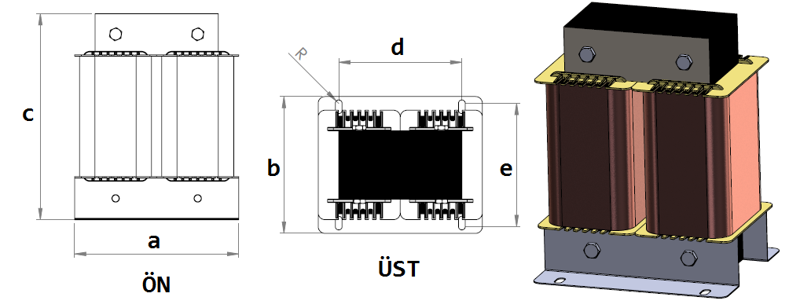
Trafo Tipi : | MonoFaz UI Izolasyon Trafosu Hesap Ozeti |  |  |  |  |  |  |  | Tarih : |  |  | 2021-05-06
Değerler
Güç : | 26000.0 VA |  |  |  |  | Primer Agirlik(Al) : | 0.0 kg |  | Karkas Ölçüleri : |  | 85.0 x 120.0 x 171.0
Sac kk : | 7.0 |  |  |  |  | Sekonder Agirlik(Al): | 0.0 kg |  | Trafo Ölçüleri : |  | 302.0 x 290.0 x 354.0
Sac © | 0.35 mm |  |  |  |  | Primer Agirlik(Cu) : | 1.65 kg |  | Klemens & Ayak : |  | TRV4M / 25.0 / 18.0 - 84 Kose
Gauss : | 12000.0 |  |  |  |  | Sekonder Agirlik(Cu) : | 3.561 kg |  | Sac Agirlik : |  | 71.63 kg(Kesme Sac)
Frekans : | 50.0 Hz |  |  |  |  | Toplam Agirlik : | Al:0.0 // Cu:5.211kg

Primer |  |  |  |  |  |  |  | Sekonder
 |  |  |  |  |  | 400.0 V ( 400.0V ) |  |  |  |  |  |  | 230.0 V ( 459.4595V )
1 NOLU KADEME: |  |  |  |  |  |  |  | 1 NOLU KADEME:
Tel : | Cu |  |  |  |  |  |  | Tel : | Cu
Cap : | 1.9 |  |  |  |  |  |  | Cap : | 2.5
Kesit : | 2.8352873699 |  |  |  |  |  |  | Kesit : | 4.9087385212
Akim : | 8.5058621096 |  |  |  |  |  |  | Akim : | 14.726215564
Kat : | 1 |  |  |  |  |  |  | Kat : | 2
Uzunluk : | 33.446076 |  |  |  |  |  |  | Uzunluk : | 41.68683
 |  | -- Teller -- |  |  |  |  |  |  |  | -- Teller --
Yuv. Tel : | 1.9 |  |  |  |  | 74 sp |  | Yuv. Tel : | 2.5 |  |  |  | 85 sp
Ytel Agr : | 0.82501436063 |  |  |  |  |  |  | Ytel Agr : | 1.7802788098
Kare Tel : |  |  |  |  |  |  |  | Kare Tel :
Ktel Agr : |  |  |  |  |  |  |  | Ktel Agr :
Folyo : |  |  |  |  |  |  |  | Folyo :
Folyo Agr : |  |  |  |  |  |  |  | Folyo Agr :
Kapton : |  |  |  |  |  |  |  | Kapton :

 | IZOLASYON DEGERLERI
 | Primer Kademe |  |  |  | Tur | Ekran
 | 0.19 |  |  |  | 10 | Yok
 | VA Kademe |  |  |  | Tur | Ekstra
 | Yok |  |  |  | Yok | Yok
 | Primer-Sekonder |  |  |  | Tur
 | Yok |  |  |  | Yok
 | NÜVE ÖLÇÜLERİ (mm)
 | a | b | c | d | e | f
 | 231.0 mm | 161.0 mm | 443.0 mm
 | TRAFO ÖLÇÜLERİ (mm)
 | a | b | c | d | e | f
 | 302.0 mm | 290.0 mm | 354.0 mm | 217.0 mm | 210.0 mm | 0.0 mm

